CEPILLO DE CARPINTERIA
 | GESTIÓN EN SEGURIDAD Y SALUD EN EL TRABAJO |  |  |  |  |  |  |  |  |  | Código: |  | SST-F-41
 |  |  |  |  |  |  |  |  |  |  | Fecha: |  | 2025-10-21
 | FORMATO DE INSPECCIÓN DE CEPILLO DE CARPINTERÍA |  |  |  |  |  |  |  |  |  | Versión: |  | 1
 |  |  |  |  |  |  |  |  |  |  | Página |  | 1 de 2

CENTRO DE TRABAJO o SEDE: |  |  |  |  |  | ÁREA: |  |  |  |  | FECHA: | dd | mm | aaaa
INSPECCIÓN REALIZADA POR: | Nombre completo |  |  |  |  |  |  |  | Cargo
 | Nombre completo |  |  |  |  |  |  |  | Cargo
MARCA: |  |  |  |  |  |  | MODELO, REFERENCIA o S/N:
FABRICANTE o PROVEEDOR: |  |  |  |  |  |  | No. INVENTARIO:

ASPECTO O CONDICIÓN A VERIFICAR |  |  | CUMPLIMIENTO |  |  |  |  |  | OBSERVACIONES/ COMENTARIOS
 |  |  | CUMPLE |  | NO CUMPLE |  |  | N/A
1. Cable de alimentación: sin peladuras, sin cortes o añadiduras, enchufe fijo y con buen contacto. |  |  |  |  |  |  |  |  | CEPILLO DE CARPINTERIA
2. Interruptor de encendido/apagado: enciende y apaga sin trabarse, no está flojo ni genera chispas. |  |  |  |  |  |  |  |  | 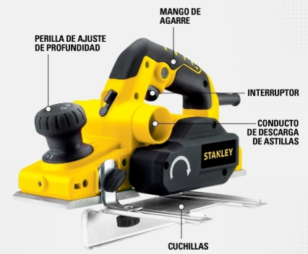
3. Cuchillas: bien afiladas, sin desgaste excesivo, estan fijas, no presentan mellas o fracturas.
4. Carcasa protectora de cuchillas: cubierta de seguridad en buen estado, sin fisuras o piezas sueltas.
5. Perilla de ajuste de profundidad: gira de forma suave, regula la profundidad del corte , marca de forma correcta las medidas.
6. Conducto de extración de astillas: no presenta obstrucciones.
7. Mango de agarre y empuñadura: firme, sin grietas. Buen estado de la superficie antideslizante.
8. Base de apoyo: supeficie sin deformaciones, sin residuos que afecten el deslizamiento
TOTAL |  |  | 0 |  | 0 |  |  | 0

PLAN DE ACCIÓN
ACTIVIDAD |  | ÁREA/ RESPONSABLE |  | FECHA CUMPLIMIENTO |  |  |  | FECHA COMPROBACIÓN |  | OBSERVACIONES

Nota : En caso de ser necesario inserte nueva fila para agregar información adicional al plan de acción
Firma Ejecutor(es) de inspección: | ______________________________________________ |  |  |  |  |  |  | Firma del funcionario o contratista: |  |  | _________________________________
N° Licencia de seguridad y salud en el trabajo: | _______________________________________________ |  |  |  |  |  |  | Firma líder o supervisor del contrato: |  |  | __________________________________

